Sheet1
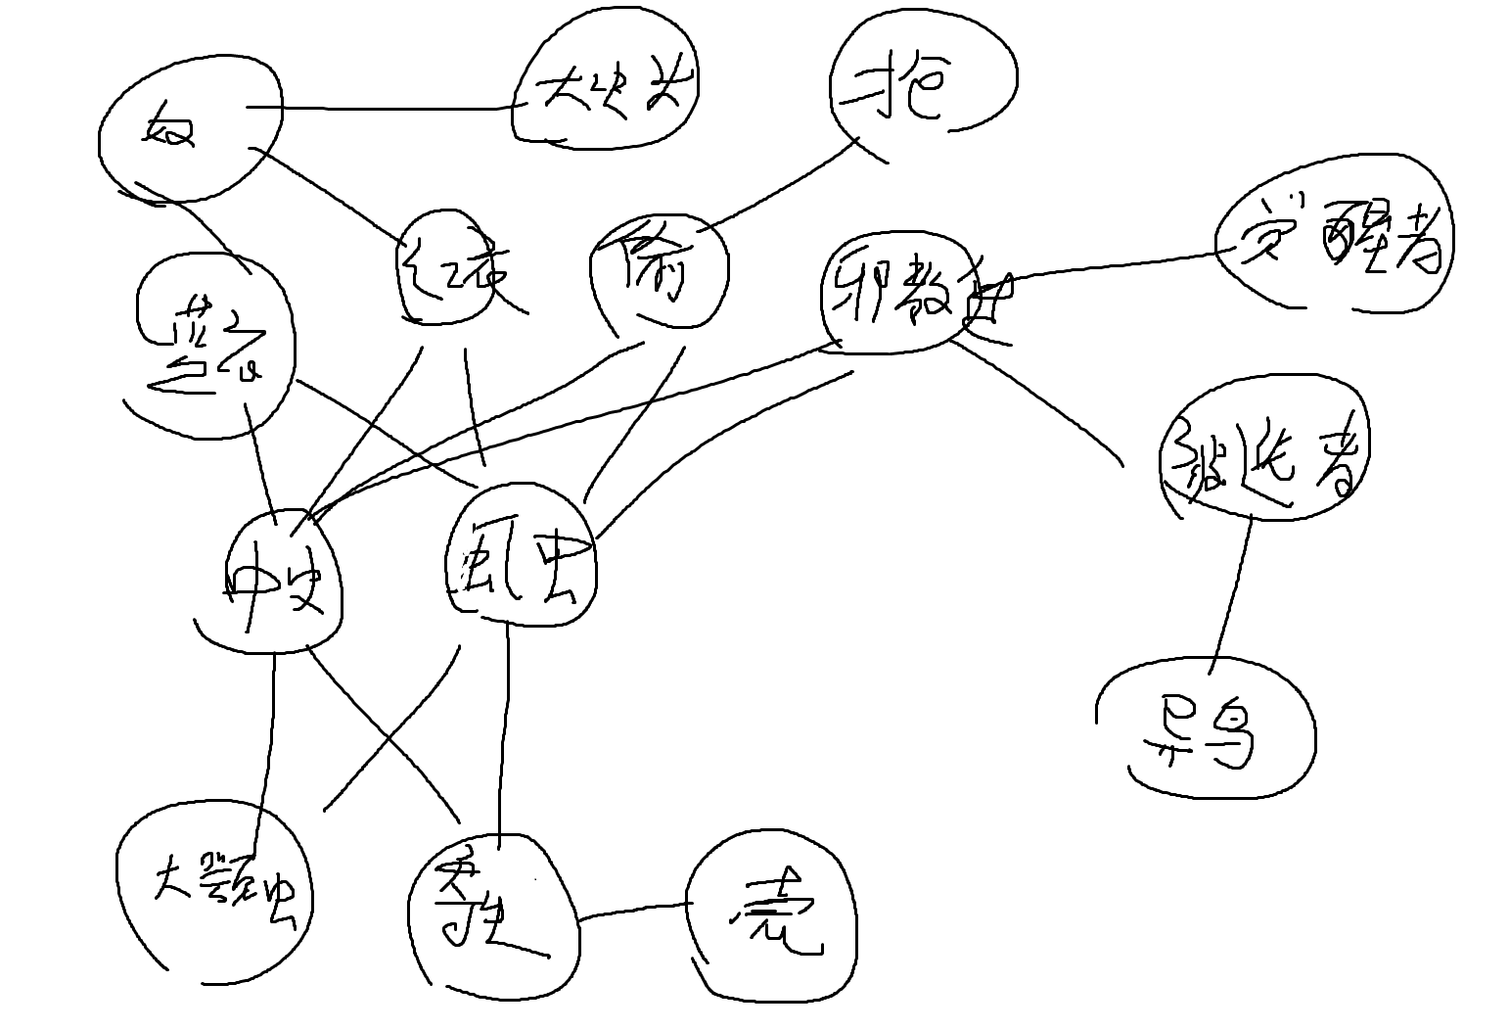
乐加维林
倏忽魔
八体 | 甜圈
六火
蛇刀 | 蛇女
卑鄙地精 | 胖地精 | 愤怒地精 | 地精法师 | 持盾地精 | 地精头子
反冲机 | 尖刺机 | 爆炸机 | 圆球守护者 | 哨卫
圆球行者
地精大块头 | 奴隶头子 | 蓝奴隶贩 | 红奴隶贩
塔内增生
大头
大颚虫 | 寄生鼠 | 虱虫 | 中史莱姆 | 蓝奴隶贩 | 红奴隶贩 | 邪教徒 | 小偷
异鸟 | 邪教徒 | 被选者 | 觉醒者
壳 | 寄生鼠
小偷 | 打劫的
天罚
守护者
小黑
小史莱姆 |  | 熊
尖尖 | 罗密欧
巨口
异蛇
小刀
面团
收藏家 | 火炬头
时间
百夫长 | 神秘术士
弟勇
心脏
蛇花
铜人 | 圆球
矛 | 盾

